상품제안서
JB.lab 고속 충전기 QC305PD | 상품코드: F01099

 |  |  |  |  |  | 02-412-0044 | www.easy1.co.kr
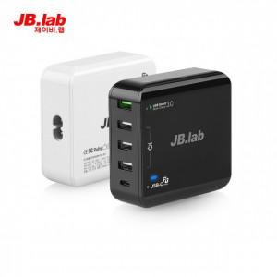

【상세/제작정보】 | 별도문의

【인쇄/포장옵션】 | 실크 / 포장지포장

【공급단가】 | 수량 | 50~ | 300~ | 1,000~ | 2,000~
*VAT별도 | 단가 | 35,640원 | 34,320원 | 33,000원 | 31,680원

【상품 URL】 | https://dev.easy1.co.kr:443/src/goods_detail.php?gdno=1099

